2019_data
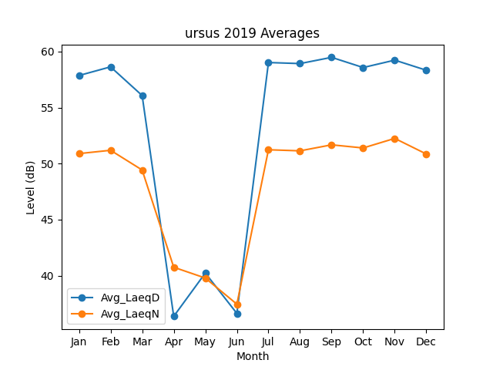
Month | Avg_LaeqD | Avg_LaeqN
1 | 57.860793501 | 50.890791432
2 | 58.633401962 | 51.188030545
3 | 56.075955331 | 49.427901174
4 | 36.366552538 | 40.749336579
5 | 40.230066787 | 39.786074756
6 | 36.630259491 | 37.454203115
7 | 59.019809135 | 51.235091141
8 | 58.925817334 | 51.137432874
9 | 59.481441868 | 51.673900582
10 | 58.572594775 | 51.394834608
11 | 59.232833065 | 52.248559708
12 | 58.33041259 | 50.85378835

